画面イメージ
画面イメージ
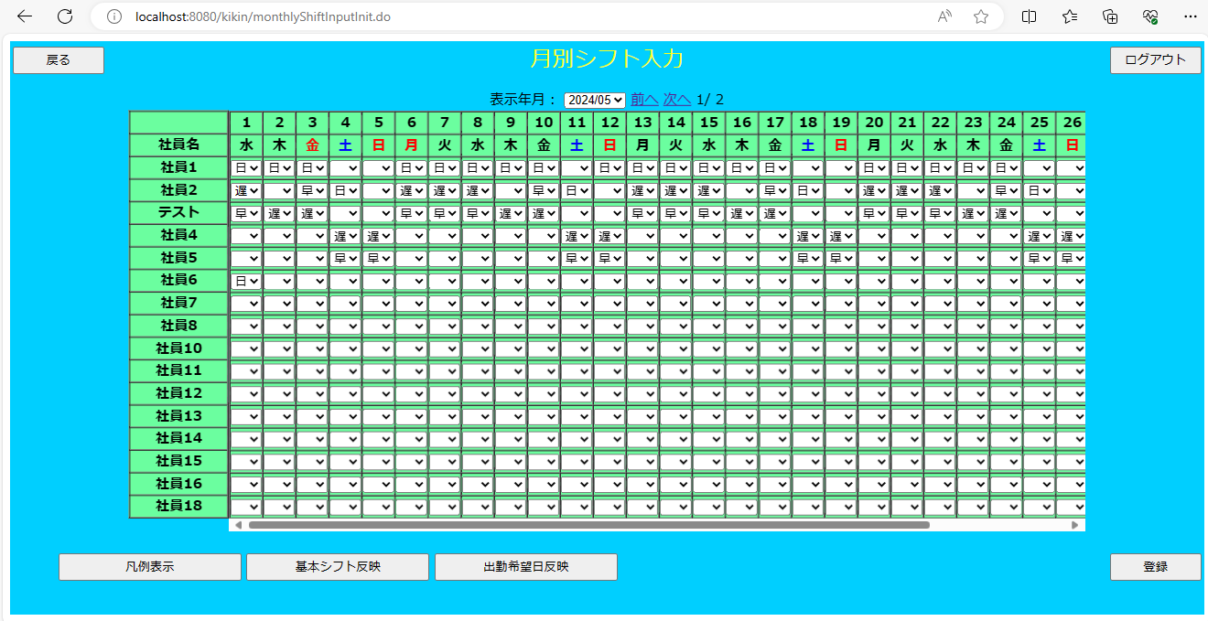

画面項目
 | # | 項目名 | コントロール(タグ) | サイズ | 必須 | 初期値 | テーブル名 | カラム名 | ReadOnly | 備考
 | 1 | 表示年月 | select | - | - | - | - | - | - | yyyy/mm 表示対象の年月を表示する
 | 2 | 前へ | a | - | - | - | - | - | - | 前の社員分のデータを表示する
 | 3 | 次へ | a | - | - | - | - | - | - | 次の社員分のデータを表示する
 | 4 | 凡例表示 | button | - | - | - | - | - | - | 凡例表示画面を表示する
 | 5 | 基本シフト反映 | button | - | - | - | - | - | -
 | 6 | 出勤希望反映 | button | - | - | - | - | - | -
 | 7 | 社員名 | label | - | - | - | 社員マスタ | 社員名 | - | 社員マスタより社員名を表示する
 | 8 | シフトデータ | label | - | - | - | シフトテーブル | - | - | 対象日のシフトを表示する
 | 9 | 戻る | button | - | - | - | - | - | -
 | 10 | ログアウト | button | - | - | - | - | - | -
 | 11 | 登録 | button | - | - | - | - | - | -

